Business Function
Basic design |  | System | Quản lý bài viết | function | Create by | QuangMinh | date | Create | 17/3/2025 | acceptor
 |  | Process. Name | Business Function |  |  |  |  | Update

 | I. Phần PC

Đăng nhập
(Người dùng)
Giao diện chính
Danh sách bài viết

Tìm kiếm

Menu
Thêm bài viêt

Quản lý bài viết
Xoá bài đăng

Chỉnh sửa thông tin cá nhân
Chỉnh sửa bài đăng

Cập nhật thông tin tài khoản

Tra cứu bài viết

Đăng nhập
(Admin)
Quản lý tài khoản
Kích hoạt tài khoản

Khoá tài khoản

SplashScreen
Basic design |  |  |  | System | Quản lý bài viết | function | SplashScreen | Create by | QuangMinh | date | Create | 2025-03-17 | acceptor
 |  |  |  | Process. Name | SplashScreen |  |  |  |  |  | Update

 | *Hình ảnh giao diện

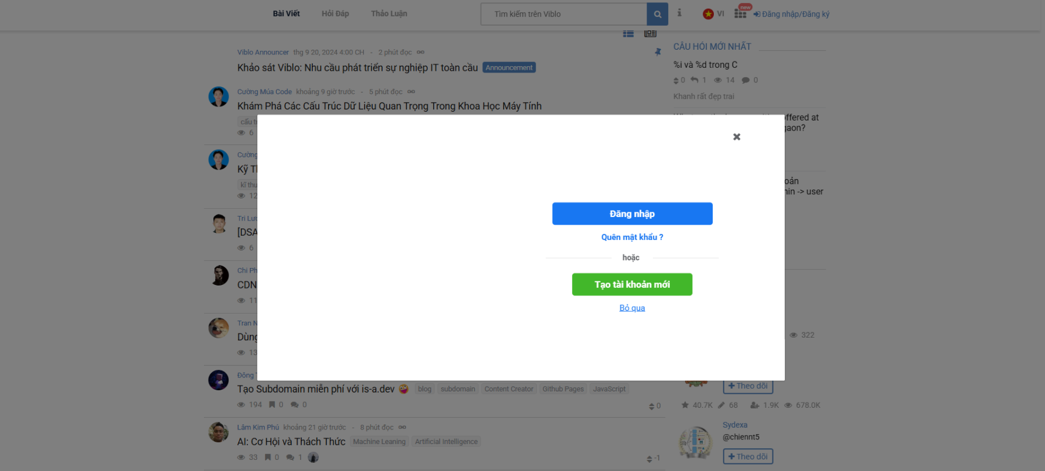

 | ＊Mô tả chức năng
 |  | - Kiểm tra trạng thái đăng nhập
 |  |  | + Nếu chưa sẽ hiện ra model popup yêu cầu đăng nhập.

Sign In
Basic design |  |  |  | System | Quản lý bài viết | function | Đăng Nhập | Create by | QuangMinh | date | Create | 2025-03-17 | acceptor
 |  |  |  | Process. Name | Sign In |  |  |  |  |  | Update

 | *Hình ảnh giao diện

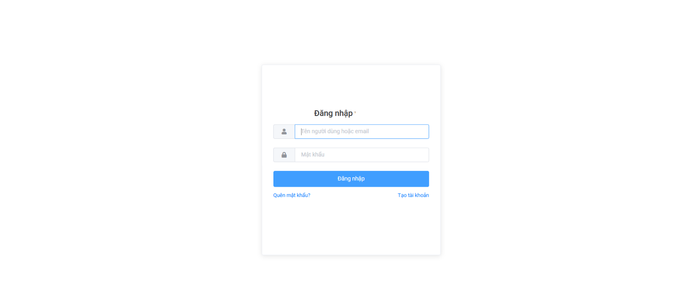

Nhập email

Nhập password

Nút đăng nhập

Chuyển trang quên mật khẩu
Chuyển trang tạo tài khoản mới

 | ＊Mô tả chức năng
 |  | - Dùng để user đăng nhập tài khoản.
 |  | - Người dùng nhập đầy đủ email và password để đăng nhập
 |  | - Khi nhấn button Đăng nhập, hệ thống sẽ kiểm tra email và password người dùng nhập vào, sau đó sẽ kiểm tra tài khoản đã tồn tại trong hệ thống hay chưa?
 |  |  | + Nếu có lỗi thì thông báo lỗi tại màn hình này.
 |  |  | + Nếu không có lỗi, đăng nhập thành công sẽ chuyển sang màn hình chính

Sign Up
Basic design |  |  |  | System | Quản lý bài viết | function | Đăng Nhập | Create by | QuangMinh | date | Create | 18/3/2025 | acceptor
 |  |  |  | Process. Name | Đăng Nhập |  |  |  |  |  | Update

 | *Hình ảnh giao diện

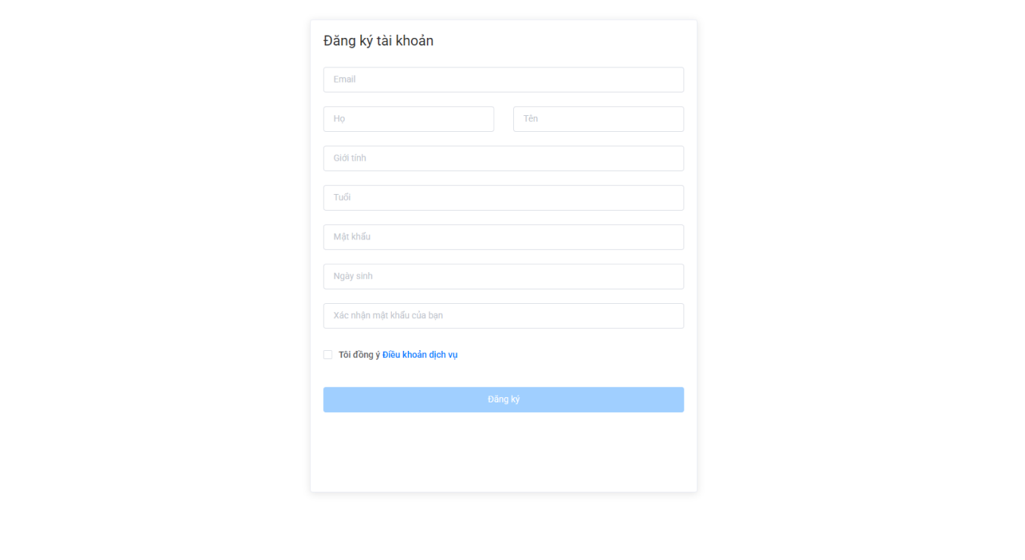
Vùng nhập

Nút lưu lại cam kết các điêu khoản

Nút đăng kí

 | ＊Mô tả chức năng
 |  | - Dùng để user đăng kí tài khoản mới
 |  | - Kiểm tra các lỗi cơ bản:
 |  |  | + Không điền đầy đủ thông tin (Tất cả các fields phải được nhập đầy đủ)
 |  |  | + Định dạng email, password, kiểm tra password trùng hay không?

 |  | - Khi nhấn button Đăng kí, hệ thống bắt đầu xử lí, kiểm tra lỗi người dùng nhập, kiểm tra lỗi đăng kí tài khoản.
 |  |  | + Nếu có lỗi thì thông báo lỗi tại màn hình này.
 |  |  | + Nếu không có lỗi, thông báo đăng nhập thành công, ghi nhớ đăng nhập và chuyển sang màn hình chính

 |  | - Có nút Back (Quay về màn hình trước đó)

Main
Basic design |  |  |  | System | Quản lý bài viết | function | Main | Create by | QuangMinh | date | create | 17/3/2025 | acceptor
 |  |  |  | Process. Name | Main |  |  |  |  |  | update
Tìm kiếm bài viết
 | * Hình ảnh minh hoạ giao diện

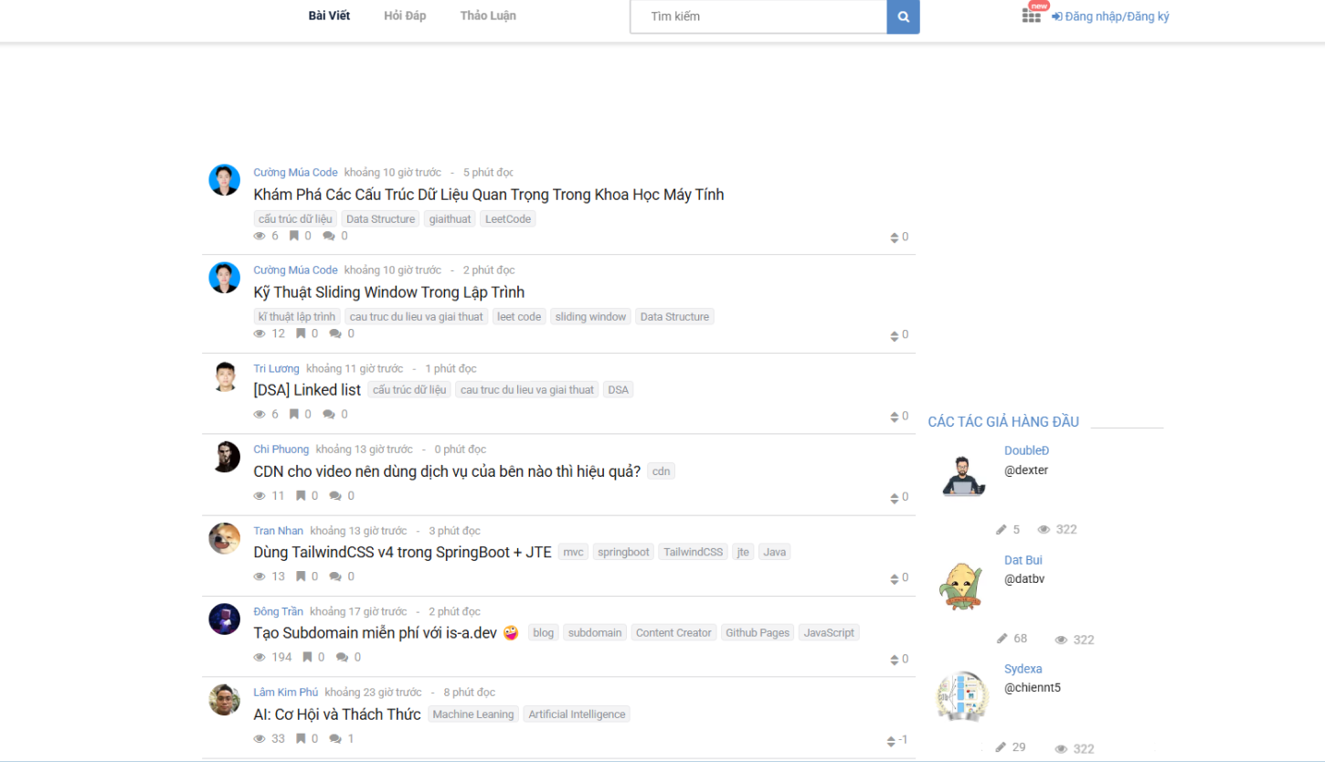

Vùng điều hướng
Vùng hiển thị bài viết

Vùng giới thiệu tác giả

 | * Mô tả chức năng
 |  | - Đây là màn hình đầu tiên khi người dùng vào ứng dụng
 |  | - Bao gồm 3 phần:
 |  |  | + Phần 1: Thanh điều hướng
 |  |  | + Phần 2: Danh sách bài viết
 |  |  | + Phần 3: Danh sách tác giả hàng đầu.
 |  | - Khi người dùng muốn xem chi tiết bài viết. Bấm vào tiêu đề.
 |  | - Khi người dùng muốn xem chi tác giả. Bấm vào hình tác giả.
 |  | - Khi người dùng muốn tìm kiếm nội dung. Nhập trên thanh tìm kiếm.

Detail_Post
Basic design |  |  |  |  | System | Quản lý bài viết | function | Chi tiết bài đăng | Create by | Ngô Quang Minh | date | Create | 2025-03-17 | acceptor
 |  |  |  |  | Process. Name | Chi tiết bài viết |  |  |  |  |  | Update
Tiêu đề
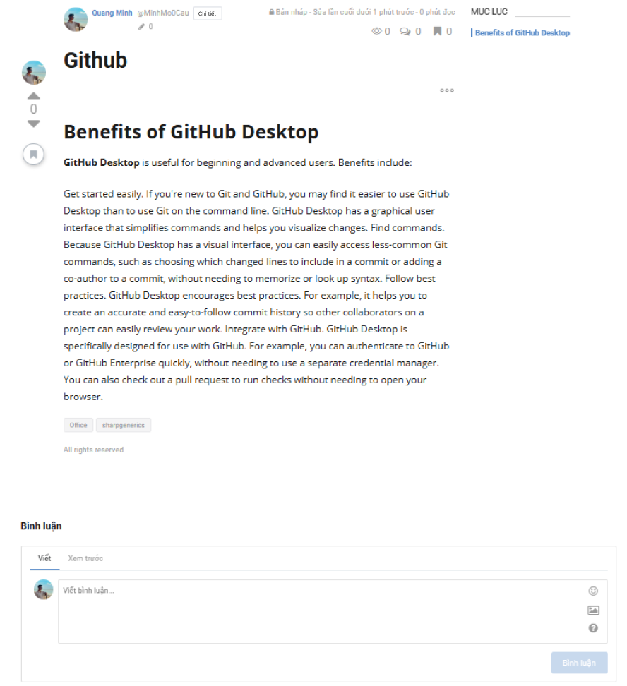
Vùng thông tin.

Tác giả

Lưu lại

Vùng nội dung

 | *Hình ảnh giao diện

Vùng bình luận

Nút bình luận

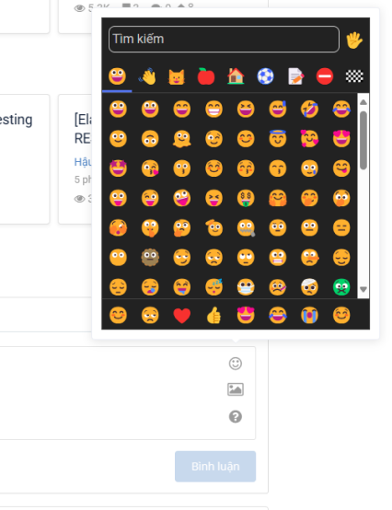

Các icon tương tác

 |  | ＊Mô tả chức năng
 |  |  | - Hiển thị chi tiết bài đăng
 |  |  | - Trên màn hình gồm 3 phần
 |  |  |  | + Phần thông tin bài đăng (tác giả, thời gian, số lượt xem, mục lục)
 |  |  |  | + Phần nội dung (tiêu đề, nội dung)
 |  |  |  | + Phần tương tác(Bình luận, lưu lại)

Add_post
Basic design |  |  | System | Quản lý bài viết | function | Thêm và định dạng | Create by | QuangMinh | date | Create | 2018-01-10 | acceptor
 |  |  | Process. Name | Thêm bài viết |  |  |  |  |  | Update
 |  |  |  |  |  | Chi tiết thông tin người lao động
 | *Hình ảnh giao diện

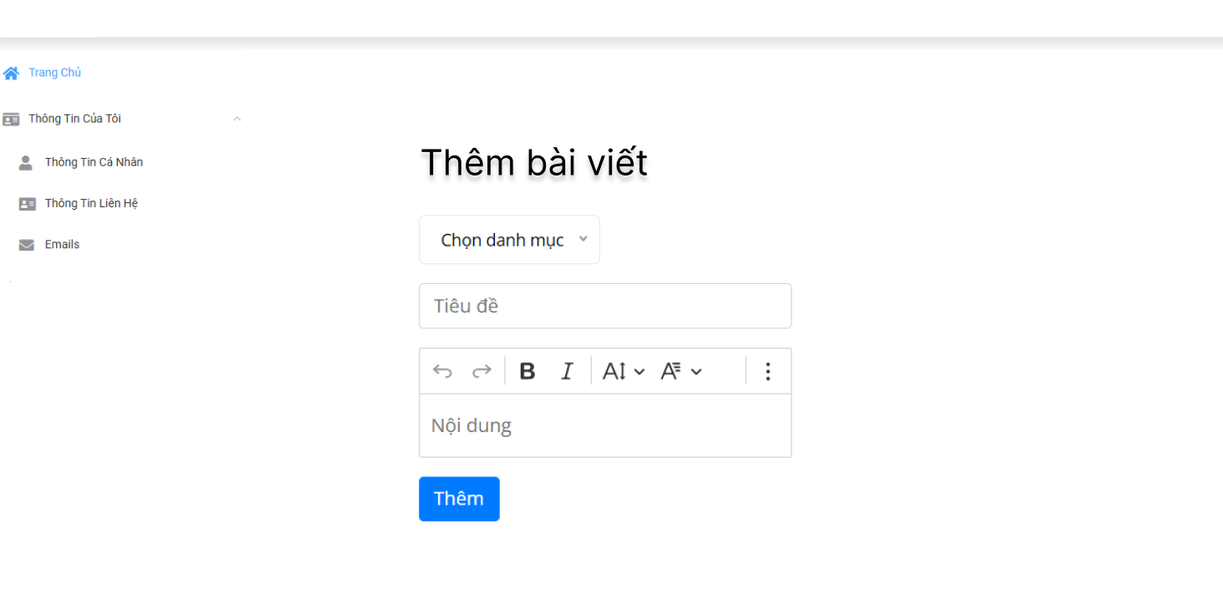

Vùng nhập

Nút tạo bài viết
Phần định dạng

Danh sách danh mục
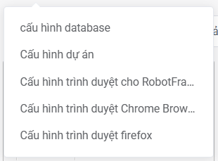

 | ＊Mô tả chức năng
 |  | - Thêm bài viết
 |  | - Định dạng lại bài viết
 |  | - Chọn danh sách các danh mục có sẵn.

Update_account
Basic design |  |  |  |  | System | Quản lý bài viết | function | Sửa thông tin | Create by | QuangMinh | date | Create | 2025-03-17 | acceptor
 |  |  |  |  | Process. Name | Sửa thông tin |  |  |  |  |  | Update

 | *Hình ảnh giao diện

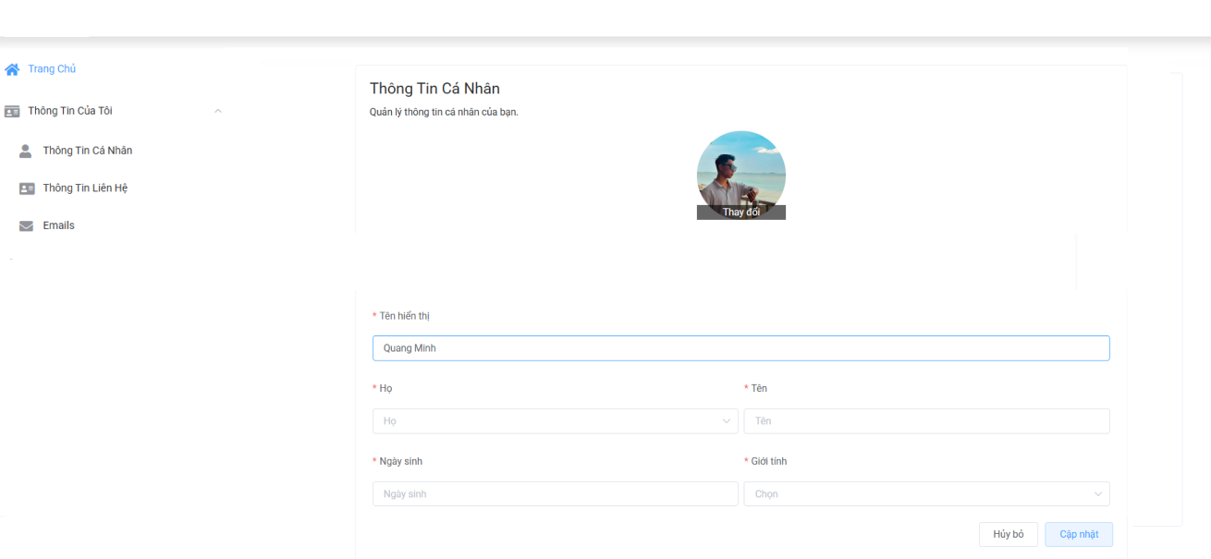

Nút thay đổi hình

Vùng nhập liệu

Nút cập nhật

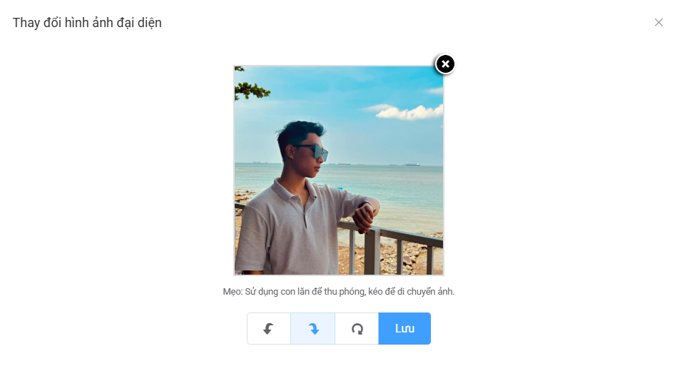

Nút lưu ảnh

Vùng cấu hình

 |  | ＊Mô tả chức năng
 |  |  | - Cập nhật hình ảnh
 |  |  |  | + Chọn hình ảnh từ thiết bị
 |  |  |  | + Gửi file ảnh lên server
 |  |  |  | + Lưu hình ảnh trên hệ thống, lưu đường dẫn vào hình ảnh lên database.
 |  |  | - Khi nhấn button "Cập nhật", xử lý:
 |  |  |  | + Gửi thông tin tài khoản xuống server, kèm theo token hiện tại.
 |  |  |  | + Nếu dữ liệu nhập đúng, lưu thông tin lên database, trả về "Cập nhật thành công"

Posted
Basic design |  |  | System | Quản lý bài viết | function | Quản lý các bài đã đăng | Create by | QuangMinh | date | Create | 17/3/2025 | acceptor
 |  |  | Process. Name | Quản lý các bài đã đăng |  |  |  |  |  | Update

 | *Hình ảnh giao diện

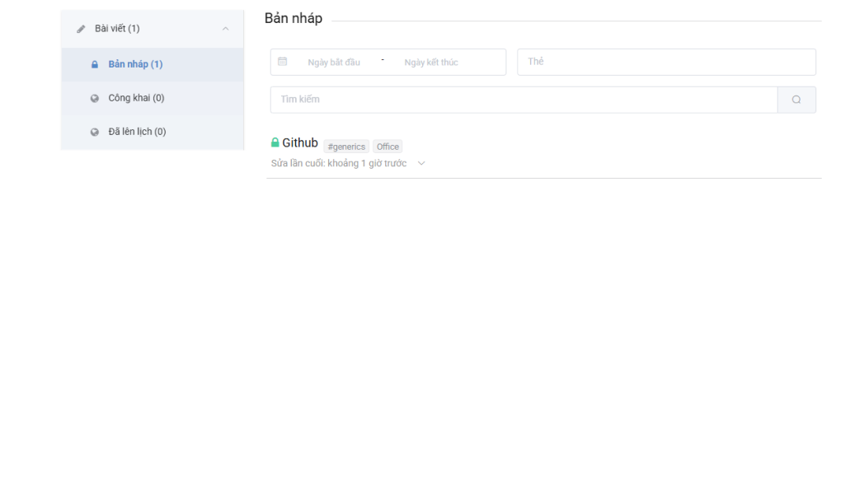
Vùng tìm kiếm

Vùng hiển thị

 | ＊Mô tả chức năng
 |  | - Quản lý các tin đã đăng của người đăng tin
 |  | - Khi click chọn vào từng item sẽ chuyển đến màn hình chỉnh sửa bài đăng
 |  | - Khi nhấn nút kính lúp sẽ hiển thị ra từng loại bài đăng.
 |  | - Bản nháp, Bản công khai, Bản đang chờ duyệt xài cùng 1 màn hình nhưng khác về mặt ý nghĩa và nội dung danh sách bài đăng.

Forgot_Password
Basic design |  |  | System | Quản lý bài viết | function | Đăng Nhập | Create by | QuangMinh | date | Create | 2025-03-18 | acceptor
 |  |  | Process. Name | Reset Password |  |  |  |  |  | Update

 | *Hình ảnh giao diện

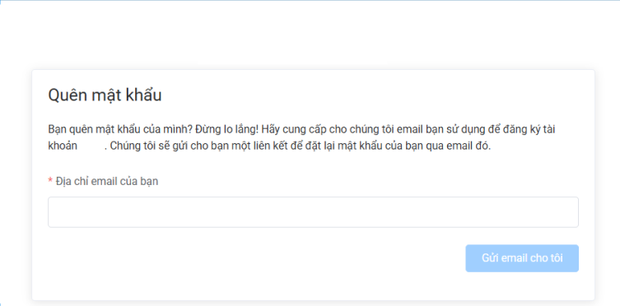

Vùng nhập liệu

Nút gửi email

Link tới trang đổi mật khẩu

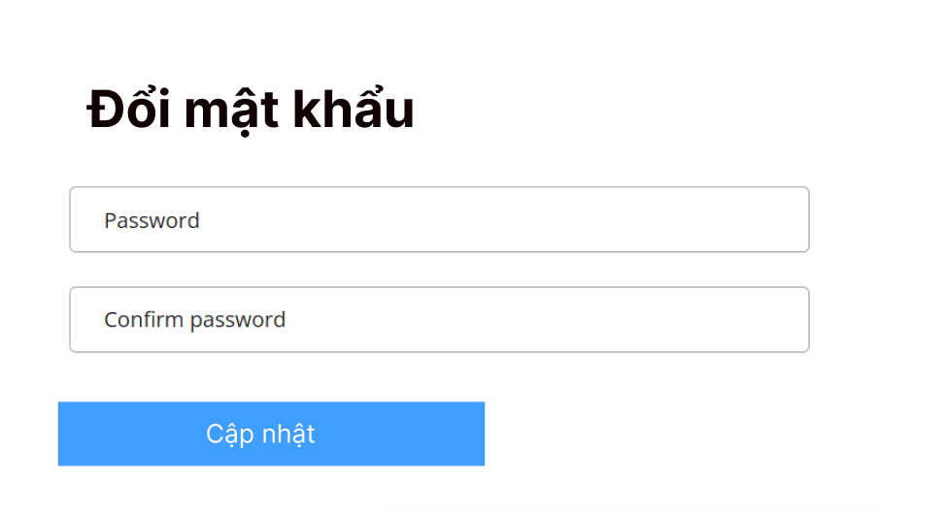

 | ＊Mô tả chức năng
 |  | - Lấy lại password khi người dùng quên password
 |  | - Khi click gửi 1 email đến server. Server gọi service để call đến API của gmail.
 |  | - Sau đó gửi gmail gồm token để thay đổi mật khẩu.
 |  | - Token là chuỗi tự sinh gồm 16 kí tự, được lưu vào database trước khi gửi mail đi.
 |  | - Sau đó nhập và xác nhận mật khẩu mới, hệ thống sẽ lưu lại và trả về thành công.

